ODCFormato
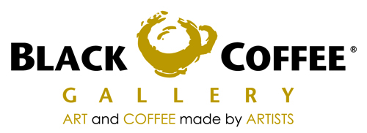
CNG 070810 NB5
CAFE NEGRO GALLERIA S DE RL DE CV
AV. AVIACION 5051 BOD. 23
COL. INDIGENAS C.P. 45019
ZAPOPAN, JALISCO

 |  |  |  | ORDEN DE COMPRA

 |  |  |  | Fecha: |  |  | FOLIO
 |  |  |  | 2011-09-05

DATOS DE PROVEEDOR
Razon social : D' SOFIS/CLEMENTE ADRIAN UGALDE GUTIERREZ
Domicilio: | Calle y No. | AV. LA PAZ No.2190
 | Colonia | OBREROS CENTRO
 | Ciudad | GUADALAJARA
 | Estado | JALISCO
 | RFC | UAGC830224BR3

SUCURSAL:ANDARES

CANTIDAD | UNIDAD DE MEDIDA |  | DESCRIPCION |  |  | PRECIO | TOTAL

 | PASTEL C/10PZAS. |  | PASTEL DE QUESO |  |  | 185.00 | -
 | PASTEL C/10PZAS. |  | PAY DE GUAYABA |  |  | 190.000 | -
 | PASTEL C/10PZAS. |  | TRUFA DE CHOCOLATE LIGHT |  |  | 240.00 | -
 | PASTEL C/12PZAS. |  | CHOCOFLAN |  |  | 190.000 | -
 | PASTEL C/10PZAS. |  | PAY DE LIMON LIGHT |  |  | 230.000 | -
 | PIEZA |  | GELATINA DE YOGURT LIGHT |  |  | 15.000 | -
 | PIEZA |  | GELATINA DE FRESA LIGHT |  |  | 15.000 | -
 |  |  |  |  |  |  | -
 |  |  |  |  |  |  | -
 |  |  |  |  |  |  | -
 |  |  |  |  |  |  | -
 |  |  |  |  |  |  | -
 |  |  |  |  |  |  | -
 |  |  |  |  |  |  | -
 |  |  |  |  |  |  | -
 |  |  |  |  |  |  | -
 |  |  |  |  |  |  | -
 |  |  |  |  |  |  | -
 |  |  |  |  |  |  | -
 |  |  |  |  |  |  | -
 |  |  |  |  |  |  | -
 |  |  |  |  |  |  | -
 |  |  |  |  |  |  | -
 |  |  |  |  |  |  | -
 |  |  |  |  |  |  | -
 |  |  |  |  |  |  | -
 |  |  |  |  |  |  | -
 |  |  |  |  | Subtotal |  | 0.00
 |  |  |  |  | Iva
 |  |  |  |  | Total |  | 0.00

ELABORO |  |  | RECIBIO

